Grafico 1, 2 tortas
DATOS PARA EL GRÁFICO

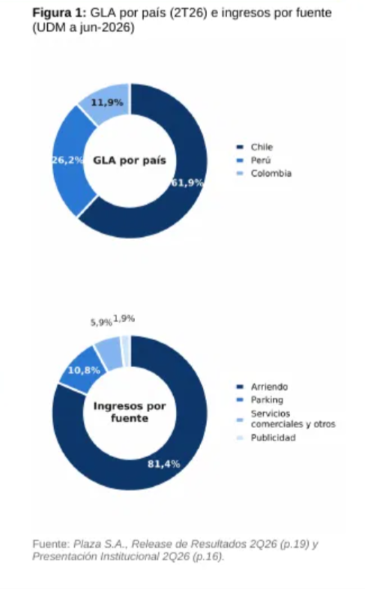
Dona | Categoría | Valor (%)
 |  |  | REFERENCIA
A: GLA por país | Chile | 61.9
A: GLA por país | Perú | 26.2
A: GLA por país | Colombia | 11.9

B: Ingresos por fuente | Arriendo | 81.4
B: Ingresos por fuente | Parking | 10.8
B: Ingresos por fuente | Servicios comerciales y otros | 5.9
B: Ingresos por fuente | Publicidad | 1.9

Graf 2. Anexo 1
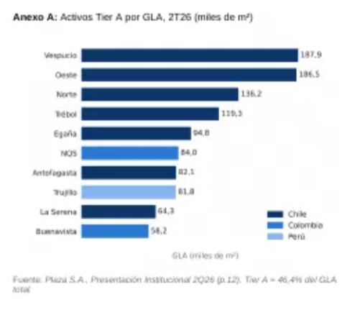
DATOS PARA EL GRÁFICO
 |  |  | REFERENCIA
Activo (etiqueta corta) | País | GLA (miles de m²)

Vespucio | Chile | 187.9
Oeste | Chile | 186.5
Norte | Chile | 136.2
Trébol | Chile | 119.3
Egaña | Chile | 94.8
NQS | Colombia | 84
Antofagasta | Chile | 82.1
Trujillo | Perú | 81.8
La Serena | Chile | 64.3
Buenavista | Colombia | 58.2

Graf 3. Anexo 2
DATOS PARA EL GRÁFICO |  | REFERENCIA
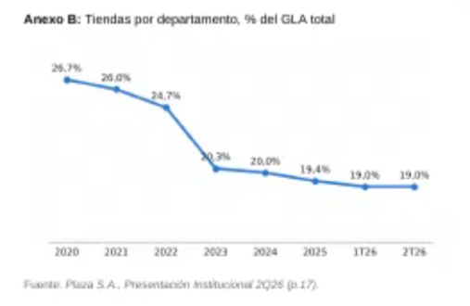
Período | Valor (%)
2020 | 26.7
2021 | 26
2022 | 24.7
2023 | 20.3
2024 | 20
2025 | 19.4
1Q26 | 19
2Q26 | 19

